Supply Stops
 |  |  |  |  |  |  |  | Insert Your Quantity
SSTOP 020824 |  |  |  | 0.000
 | Alro Part # | SUPPLY STOPS | List Price Per Piece | Multiplier | Net Price | Inner | Master | Qty | Subtotal (US $) | Product Line Total | $-
 |  | ANGLE STOPS - QUARTER TURN
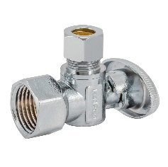 | P13100 | 1/2 FEM x 3/8 OD COMP | $6.52 | 0.0000 | $- | 25 | 200 |  | $-
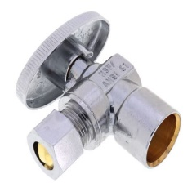 | P13103 | 1/2 COP x 3/8 OD COMP | $5.97 | 0.0000 | $- | 25 | 200 |  | $-
 | P13105 | 1/2 NOM COMP (5/8 OD COMP) x 3/8 OD COMP | $7.00 | 0.0000 | $- | 25 | 200 |  | $-
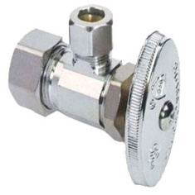 | P13106 | 1/2 NOM COMP (5/8 OD COMP) x 1/4 OD COMP | $6.87 | 0.0000 | $- | 25 | 200 |  | $-
 | P13107 | 1/2 CPVC x 3/8 OD COMP | $8.06 | 0.0000 | $- | 25 | 200 |  | $-
 | P13108 | 1/2 PEX F1807 x 3/8 OD COMP | $5.19 | 0.0000 | $- | 25 | 200 |  | $-
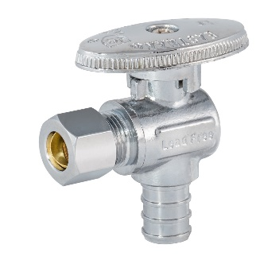 | P13109 | 1/2 PEX F1807 x 1/4 OD COMP | $5.07 | 0.0000 | $- | 25 | 200 |  | $-
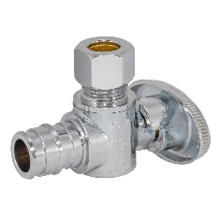 | P13110 | 1/2 EXPN PEX F1960 x 3/8 OD COMP | $5.56 | 0.0000 | $- | 25 | 200 |  | $-
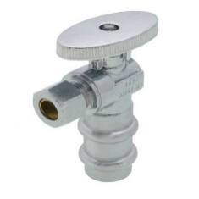 | P13111 | 1/2 PRESS x 3/8 OD COMP | $7.33 | 0.0000 | $- | 25 | 200 |  | $-
 | P13125 | 1/2 PEX F1807 x 1/2 PEX F1807 | $4.96 | 0.0000 | $- | 25 | 200 |  | $-
 |  | STRAIGHT STOPS - QUARTER TURN
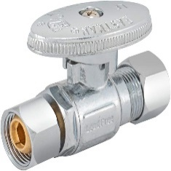 | P13113 | 1/2 FEM x3/8 OD COMP | $6.47 | 0.0000 | $- | 25 | 200 |  | $-
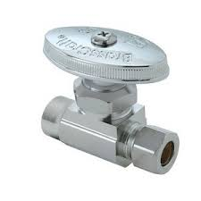 | P13115 | 1/2 COP x 3/8 OD COMP | $5.84 | 0.0000 | $- | 25 | 200 |  | $-
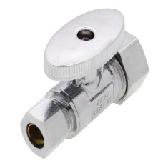 | P13116 | 1/2 NOM COMP (5/8 OD COMP) x 3/8 OD COMP | $6.90 | 0.0000 | $- | 25 | 200 |  | $-
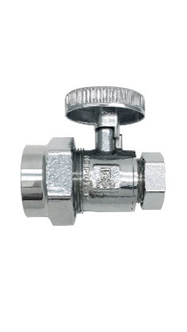 | P13117 | 1/2 CPVC x 3/8 OD COMP | $7.73 | 0.0000 | $- | 25 | 200 |  | $-
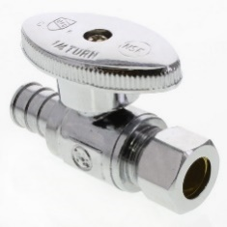 | P13118 | 1/2 PEX F1807 x 3/8 OD COMP | $5.17 | 0.0000 | $- | 25 | 200 |  | $-
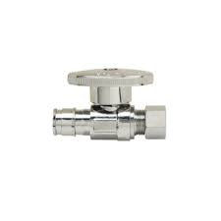 | P13120 | 1/2 EXPN PEX F1960 x 3/8 OD COMP | $5.67 | 0.0000 | $- | 25 | 200 |  | $-
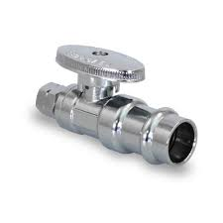 | P13121 | 1/2 PRESS x 3/8 OD COMP | $7.33 | 0.0000 | $- | 25 | 200 |  | $-
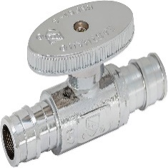 | P13126 | 1/2 PEX F1807 x 1/2 PEX F1807 | $4.78 | 0.0000 | $- | 25 | 200 |  | $-

